상품제안서
발렌티노 ATB-100 파일중목 스포츠양말(남) 2족세트 | 상품코드: F15420

 |  |  |  |  |  |  | 02-412-0044 | www.easy1.co.kr
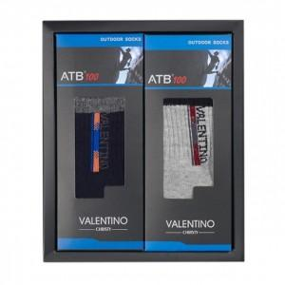

【상세/제작정보】

【인쇄/포장옵션】 | 스티커 / 포장지포장

【공급단가】 | 수량 | 100~ | 300~ | 500~ | 1,000~ | 2,000~
*VAT별도 | 단가 | 4,340원 | 4,180원 | 4,030원 | 3,870원 | 3,720원

【상품 URL】 | https://dev.easy1.co.kr:443/src/goods_detail.php?gdno=15420

